Catálogo de Pruebas
 |  |  |  | CASOS DE PRUEBAS DE REQUERIMIENTO DE MANTENIMIENTO |  |  |  |  |  |  |  |  |  |  |  |  |  |  |  | FR-FSE-12 Versión: 01 Página 01 de 01 | Nivel de Pruebas | Resultado de la Verificación | Tipo | Severidad | Causa
 |  |  |  |  |  |  |  |  |  |  |  |  |  |  |  |  |  |  |  |  | Prueba unitaria | Satisfactorio | Error Critico | Alta | E: Datos de Entrada inadecuados
 |  |  |  |  |  |  |  |  |  |  |  |  |  |  |  |  |  |  |  |  | Prueba de integración | Insatisfactorio | Error No Critico | Media | M: Ausencia de Estándares
 |  |  |  |  |  |  |  |  |  |  |  |  |  |  |  |  |  |  |  |  | Prueba funcional |  | Mejora | Baja | E: Falta de Conocimiento del Negocio/Aplicación
 |  |  |  |  |  |  |  |  |  |  |  |  |  |  |  |  |  |  |  |  | Prueba de Regresión |  | Sin Observaciones |  | E: Casos de Prueba inapropiados
Nro. REQ |  | 24127 |  |  |  |  |  |  |  |  |  |  |  |  |  |  |  |  |  |  | Pruebas de Usabilidad |  |  |  | E: Buenas Practicas
Nombre del IFSE |  | Luis Mori |  |  |  |  |  |  |  |  |  |  |  |  |  |  |  |  |  |  | Pruebas de Performance |  |  |  | M: Cambio dentro del Alcance
Aplicación |  | Cambio de fecha diario SFI y SAI |  |  |  |  |  |  |  |  |  |  |  |  |  |  |  |  |  |  | Pruebas de Ratificación
 |  |  |  |  |  |  |  |  |  |  |  |  |  |  |  |  |  |  |  |  |  |  |  |  | M: Cambio fuera del Alcance
Pruebas del IFSE |  |  |  |  |  |  |  |  |  |  |  |  | Pruebas IQA |  |  |  |  |  |  |  |  |  |  |  | E: No cumplio con documentación
Nro. | Fecha | Procesos | Módulo | Objetivo Relacionado | Casos de Prueba | Escenario | Nivel de prueba | Procedimiento y Datos a utilizar | Resultado Esperado | Estado | Resultado de la Prueba | Referencia de la Evidencia | Fecha IQA | Tipo | Severidad | Causa | Descripción | IQA Tester | Anexo del error | Justificación si es error crítico
1 | 2019-06-11 | Ejecucion | Módulo 1 | 1 | Cambio de fecha - SFI - 1RA EJECUCIÓN | Fechas de las distintas agencias del país | Prueba de integración | Cambiar de fecha de todas las agencias en una sola ejecucion, habiendo validado las agencias que cerraron caja o que cumplan las condiciones ya existentes | Mostrar una lista de opciones para generar reportes. | Satisfactorio | Muestra un mensaje del procedimiento al momento que se esta ejecutando el programa existosamente | 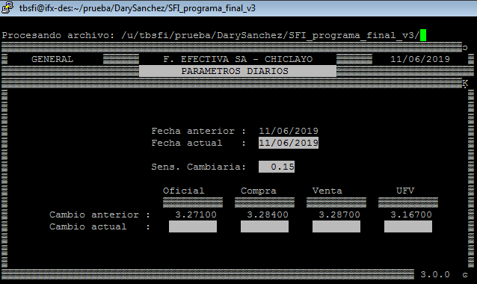 | 2019-06-11 | Sin Observaciones |  |  |  | Dary Sanchez
2 | 2019-06-11 | Reporte | Módulo 1 | 1 | Generar Reporte - SFI - 1RA EJECUCIÓN | Fechas de las distintas agencias del país | Prueba de integración | Generacion de un reporte en formato excel, que brinde una descripcion de las agencias que actualizaron fecha con un color AMARILLO | Mostrar un reporte cuya fecha de transacción no supere la fecha ingresada. | Satisfactorio | Muestra un mensaje de la ruta en donde se almacena el reporte excel generado | 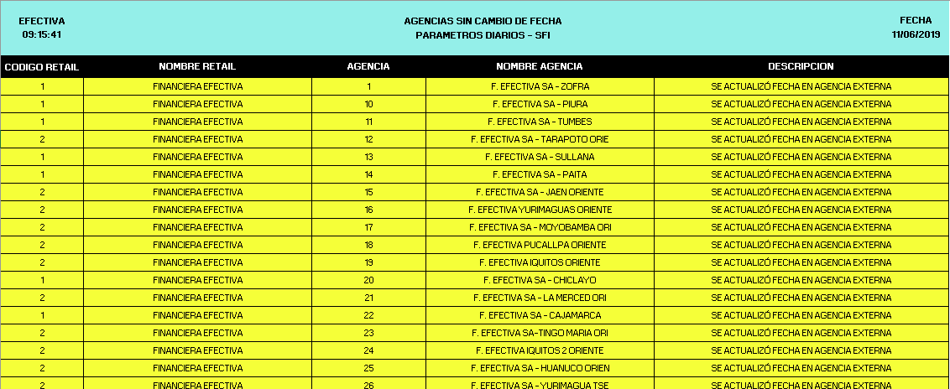 | 2019-06-11 | Sin Observaciones |  |  |  | Dary Sanchez
3 | 2019-06-11 | Ejecucion | Módulo 1 | 2 | Cambio de fecha - SFI - 2DA EJECUCIÓN | Fechas de las distintas agencias del país | Prueba de integración | Para ciertas agencias que no cambiaron de fecha anteriormente, por tema de validacion de cierre de caja, esta vez solo cambiaran estas, ya no se volvera a actualizar las otras agencias que ya estan con fecha actual | Mostrar una lista de opciones para generar reportes. | Satisfactorio | Muestra un mensaje del procedimiento al momento que se esta ejecutando el programa existosamente |  | 2019-06-11 | Sin Observaciones |  |  |  | Dary Sanchez
4 | 2019-06-11 | Reporte | Módulo 1 | 2 | Generar Reporte - SFI - 2DA EJECUCIÓN | Fechas de las distintas agencias del país | Prueba de integración | Generacion de un reporte en formato excel, que brinde una descripcion de color VERDE para descrir las agencias que ya tenian la fecha actualizada | Mostrar un reporte cuya fecha de transacción no supere la fecha ingresada. | Satisfactorio | Muestra un mensaje de la ruta en donde se almacena el reporte excel generado | 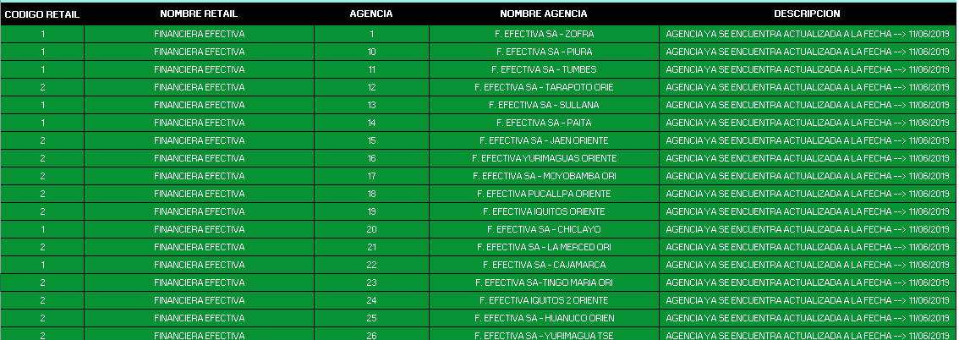 | 2019-06-11 | Sin Observaciones |  |  |  | Dary Sanchez
5 | 2019-06-11 | Ejecucion | Módulo 1 | 1 | Cambio de fecha - SAI - 1RA EJECUCIÓN | Fechas de las distintas agencias del país | Prueba de integración | Cambiar de fecha de todas las agencias en una sola ejecucion, habiendo validado las agencias que cerraron caja o que cumplan las condiciones ya existentes | Mostrar un reporte que de opción de ordenar por numero de registros o que agrupe por tipos de articulos. | Satisfactorio | Muestra un mensaje del procedimiento al momento que se esta ejecutando el programa existosamente | 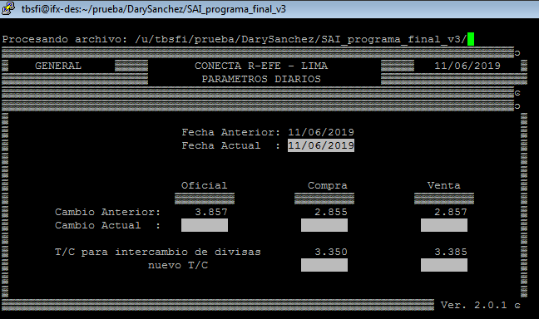 | 2019-06-11 | Sin Observaciones |  |  |  | Dary Sanchez
6 | 2019-06-11 | Reporte | Módulo 1 | 1 | Generar Reporte - SAI - 1RA EJECUCIÓN | Fechas de las distintas agencias del país | Prueba de integración | Generacion de un reporte en formato excel, que brinde una descripcion de las agencias que actualizaron fecha con un color AMARILLO | Da la opción de escoger si se quiere un reporte más detallado de las devolcuiones o no. | Satisfactorio | Muestra un mensaje de la ruta en donde se almacena el reporte excel generado | 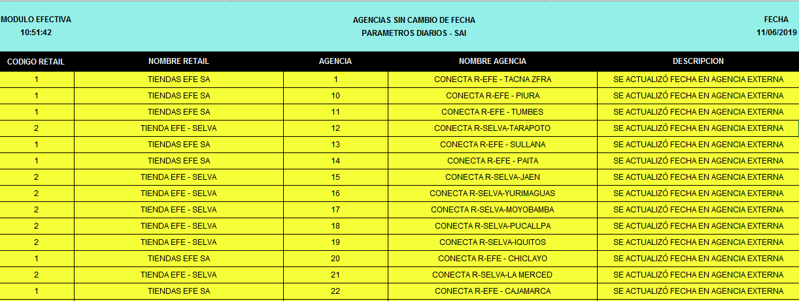 | 2019-06-11 | Sin Observaciones |  |  |  | Dary Sanchez
7 | 2019-06-11 | Ejecucion |  | 2 | Cambio de fecha - SAI - 2DA EJECUCIÓN | Fechas de las distintas agencias del país | Prueba de integración | Para ciertas agencias que no cambiaron de fecha anteriormente, por tema de validacion de cierre de caja, esta vez solo cambiaran estas, ya no se volvera a actualizar las otras agencias que ya estan con fecha actual | Mostrar un reporte que de opción de ordenar por numero de registros o que agrupe por tipos de articulos. | Satisfactorio | Muestra un mensaje del procedimiento al momento que se esta ejecutando el programa existosamente |  | 2019-06-11 | Sin Observaciones |  |  |  | Dary Sanchez
8 | 2019-06-11 | Reporte |  | 2 | Generar Reporte - SAI - 2DA EJECUCIÓN | Fechas de las distintas agencias del país | Prueba de integración | Generacion de un reporte en formato excel, que brinde una descripcion de color VERDE para descrir las agencias que ya tenian la fecha actualizada | Da la opción de escoger si se quiere un reporte más detallado de las devolcuiones o no. | Satisfactorio | Muestra un mensaje de la ruta en donde se almacena el reporte excel generado |  | 2019-06-11 | Sin Observaciones |  |  |  | Dary Sanchez

